상품제안서
스위스몽크로스 TWS 블루투스 이어셋 MSEB-T2000 | 상품코드: S01940

 |  |  |  |  |  |  | 02-713-8555 | www.synergygift.co.kr
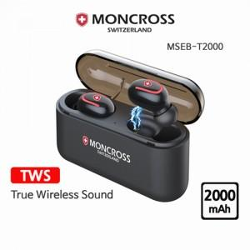

【상세/제작정보】 | 40개 미만 구매시 *포장비=>20,000 *인쇄비(레이저1면 기준) =>30,000

【인쇄/포장옵션】 | 레이저 / 포장지포장

【공급단가】 | 수량 | 40~ | 100~ | 300~ | 1,000~ | 2,000~
*VAT별도 | 단가 | 39,830원 | 38,350원 | 36,880원 | 35,400원 | 34,520원

【상품 URL】 | https://www.synergygift.co.kr:443/src/goods_detail.php?gdno=3914

